Sheet1
 | B0 | B1 | B2 | B3 | B4 | B5 | Paridad | Decimal y Octal |  | A | B | C | D | E | F | G | A | B | C | D | E | F | G
0 | 0 | 0 | 0 | 0 | 0 | 0 | Par | 0 | (Decimal) | 1 | 1 | 1 | 1 | 1 | 1 | 0 | 1 | 1 | 1 | 1 | 1 | 1 | 0
1 | 0 | 0 | 0 | 0 | 0 | 1 | Inpar | 0-1 | (Octal) | 1 | 1 | 1 | 1 | 1 | 1 | 0 | 0 | 1 | 1 | 0 | 0 | 0 | 0
2 | 0 | 0 | 0 | 0 | 1 | 0 | Par | 0-2 | (Decimal) | 1 | 1 | 1 | 1 | 1 | 1 | 0 | 1 | 1 | 0 | 1 | 1 | 0 | 1
3 | 0 | 0 | 0 | 0 | 1 | 1 | Inpar | 0-3 | (Octal) | 1 | 1 | 1 | 1 | 1 | 1 | 0 | 1 | 1 | 1 | 1 | 0 | 0 | 1
4 | 0 | 0 | 0 | 1 | 0 | 0 | Par | 0-4 | (Decimal) | 1 | 1 | 1 | 1 | 1 | 1 | 0 | 0 | 1 | 1 | 0 | 0 | 1 | 1
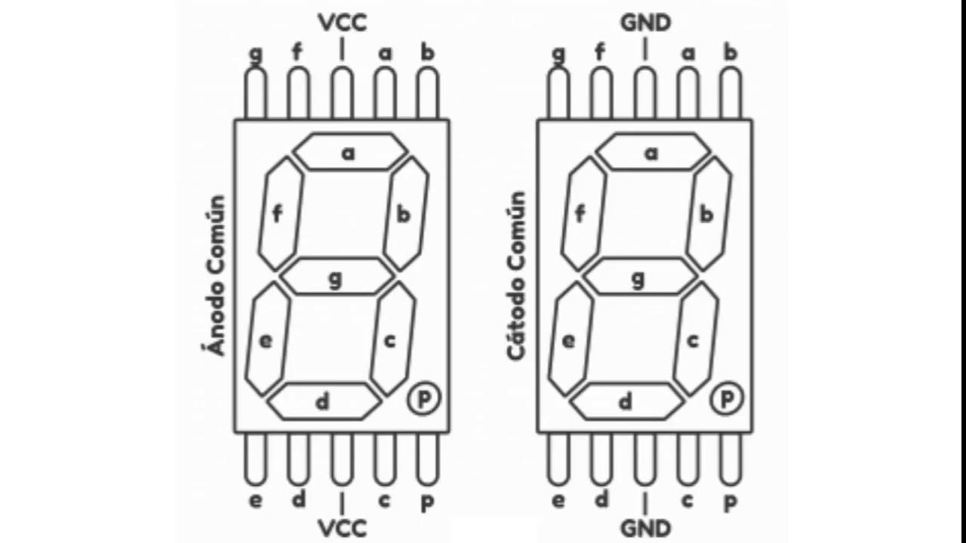
5 | 0 | 0 | 0 | 1 | 0 | 1 | Inpar | 0-5 | (Octal) | 1 | 1 | 1 | 1 | 1 | 1 | 0 | 1 | 0 | 1 | 1 | 0 | 1 | 1
6 | 0 | 0 | 0 | 1 | 1 | 0 | Par | 0-6 | (Decimal) | 1 | 1 | 1 | 1 | 1 | 1 | 0 | 1 | 0 | 1 | 1 | 1 | 1 | 1
7 | 0 | 0 | 0 | 1 | 1 | 1 | Inpar | 0-7 | (Octal) | 1 | 1 | 1 | 1 | 1 | 1 | 0 | 1 | 1 | 1 | 0 | 0 | 0 | 0
8 | 0 | 0 | 1 | 0 | 0 | 0 | Par | 0-8 | (Decimal) | 1 | 1 | 1 | 1 | 1 | 1 | 0 | 1 | 1 | 1 | 1 | 1 | 1 | 1
9 | 0 | 0 | 1 | 0 | 0 | 1 | Inpar | 11 | (Octal) | 0 | 1 | 1 | 0 | 0 | 0 | 0 | 0 | 1 | 1 | 0 | 0 | 0 | 0
10 | 0 | 0 | 1 | 0 | 1 | 0 | Par | 10 | (Decimal) | 0 | 1 | 1 | 0 | 0 | 0 | 0 | 1 | 1 | 1 | 1 | 1 | 1 | 0
11 | 0 | 0 | 1 | 0 | 1 | 1 | Inpar | 13 | (Octal) | 0 | 1 | 1 | 0 | 0 | 0 | 0 | 1 | 1 | 1 | 1 | 0 | 0 | 1
12 | 0 | 0 | 1 | 1 | 0 | 0 | Par | 12 | (Decimal) | 0 | 1 | 1 | 0 | 0 | 0 | 0 | 1 | 1 | 0 | 1 | 1 | 0 | 1
13 | 0 | 0 | 1 | 1 | 0 | 1 | Inpar | 15 | (Octal) | 0 | 1 | 1 | 0 | 0 | 0 | 0 | 1 | 0 | 1 | 1 | 0 | 1 | 1
14 | 0 | 0 | 1 | 1 | 1 | 0 | Par | 14 | (Decimal) | 0 | 1 | 1 | 0 | 0 | 0 | 0 | 0 | 1 | 1 | 0 | 0 | 1 | 1
15 | 0 | 0 | 1 | 1 | 1 | 1 | Inpar | 17 | (Octal) | 0 | 1 | 1 | 0 | 0 | 0 | 0 | 1 | 1 | 1 | 0 | 0 | 0 | 0
16 | 0 | 1 | 0 | 0 | 0 | 0 | Par | 16 | (Decimal) | 0 | 1 | 1 | 0 | 0 | 0 | 0 | 1 | 0 | 1 | 1 | 1 | 1 | 1
17 | 0 | 1 | 0 | 0 | 0 | 1 | Inpar | 21 | (Octal) | 1 | 1 | 0 | 1 | 1 | 0 | 1 | 0 | 1 | 1 | 0 | 0 | 0 | 0
18 | 0 | 1 | 0 | 0 | 1 | 0 | Par | 18 | (Decimal) | 0 | 1 | 1 | 0 | 0 | 0 | 0 | 1 | 1 | 1 | 1 | 1 | 1 | 1
19 | 0 | 1 | 0 | 0 | 1 | 1 | Inpar | 23 | (Octal) | 1 | 1 | 0 | 1 | 1 | 0 | 1 | 1 | 1 | 1 | 1 | 0 | 0 | 1
20 | 0 | 1 | 0 | 1 | 0 | 0 | Par | 20 | (Decimal) | 1 | 1 | 0 | 1 | 1 | 0 | 1 | 1 | 1 | 1 | 1 | 1 | 1 | 0
21 | 0 | 1 | 0 | 1 | 0 | 1 | Inpar | 25 | (Octal) | 1 | 1 | 0 | 1 | 1 | 0 | 1 | 1 | 0 | 1 | 1 | 0 | 1 | 1
22 | 0 | 1 | 0 | 1 | 1 | 0 | Par | 22 | (Decimal) | 1 | 1 | 0 | 1 | 1 | 0 | 1 | 1 | 1 | 0 | 1 | 1 | 0 | 1
23 | 0 | 1 | 0 | 1 | 1 | 1 | Inpar | 27 | (Octal) | 1 | 1 | 0 | 1 | 1 | 0 | 1 | 1 | 1 | 1 | 0 | 0 | 0 | 0
24 | 0 | 1 | 1 | 0 | 0 | 0 | Par | 24 | (Decimal) | 1 | 1 | 0 | 1 | 1 | 0 | 1 | 0 | 1 | 1 | 0 | 0 | 1 | 1
25 | 0 | 1 | 1 | 0 | 0 | 1 | Inpar | 31 | (Octal) | 1 | 1 | 1 | 1 | 0 | 0 | 1 | 0 | 1 | 1 | 0 | 0 | 0 | 0
26 | 0 | 1 | 1 | 0 | 1 | 0 | Par | 26 | (Decimal) | 1 | 1 | 0 | 1 | 1 | 0 | 1 | 1 | 0 | 1 | 1 | 1 | 1 | 1
27 | 0 | 1 | 1 | 0 | 1 | 1 | Inpar | 33 | (Octal) | 1 | 1 | 1 | 1 | 0 | 0 | 1 | 1 | 1 | 1 | 1 | 0 | 0 | 1
28 | 0 | 1 | 1 | 1 | 0 | 0 | Par | 28 | (Decimal) | 1 | 1 | 0 | 1 | 1 | 0 | 1 | 1 | 1 | 1 | 1 | 1 | 1 | 1
29 | 0 | 1 | 1 | 1 | 0 | 1 | Inpar | 35 | (Octal) | 1 | 1 | 1 | 1 | 0 | 0 | 1 | 1 | 0 | 1 | 1 | 0 | 1 | 1
30 | 0 | 1 | 1 | 1 | 1 | 0 | Par | 30 | (Decimal) | 1 | 1 | 1 | 1 | 0 | 0 | 1 | 1 | 1 | 1 | 1 | 1 | 1 | 0
31 | 0 | 1 | 1 | 1 | 1 | 1 | Inpar | 37 | (Octal) | 1 | 1 | 1 | 1 | 0 | 0 | 1 | 1 | 1 | 1 | 0 | 0 | 0 | 0
32 | 1 | 0 | 0 | 0 | 0 | 0 | Par | 32 | (Decimal) | 1 | 1 | 1 | 1 | 0 | 0 | 1 | 1 | 1 | 0 | 1 | 1 | 0 | 1
33 | 1 | 0 | 0 | 0 | 0 | 1 | Inpar | 41 | (Octal) | 0 | 1 | 1 | 0 | 0 | 1 | 1 | 0 | 1 | 1 | 0 | 0 | 0 | 0
34 | 1 | 0 | 0 | 0 | 1 | 0 | Par | 34 | (Decimal) | 1 | 1 | 1 | 1 | 0 | 0 | 1 | 0 | 1 | 1 | 0 | 0 | 1 | 1
35 | 1 | 0 | 0 | 0 | 1 | 1 | Inpar | 43 | (Octal) | 0 | 1 | 1 | 0 | 0 | 1 | 1 | 1 | 1 | 1 | 1 | 0 | 0 | 1
36 | 1 | 0 | 0 | 1 | 0 | 0 | Par | 36 | (Decimal) | 1 | 1 | 1 | 1 | 0 | 0 | 1 | 1 | 0 | 1 | 1 | 1 | 1 | 1
37 | 1 | 0 | 0 | 1 | 0 | 1 | Inpar | 45 | (Octal) | 0 | 1 | 1 | 0 | 0 | 1 | 1 | 1 | 0 | 1 | 1 | 0 | 1 | 1
38 | 1 | 0 | 0 | 1 | 1 | 0 | Par | 38 | (Decimal) | 1 | 1 | 1 | 1 | 0 | 0 | 1 | 1 | 1 | 1 | 1 | 1 | 1 | 1
39 | 1 | 0 | 0 | 1 | 1 | 1 | Inpar | 47 | (Octal) | 0 | 1 | 1 | 0 | 0 | 1 | 1 | 1 | 1 | 1 | 0 | 0 | 0 | 0
40 | 1 | 0 | 1 | 0 | 0 | 0 | Par | 40 | (Decimal) | 0 | 1 | 1 | 0 | 0 | 1 | 1 | 1 | 1 | 1 | 1 | 1 | 1 | 0
41 | 1 | 0 | 1 | 0 | 0 | 1 | Inpar | 51 | (Octal) | 1 | 0 | 1 | 1 | 0 | 1 | 1 | 0 | 1 | 1 | 0 | 0 | 0 | 0
42 | 1 | 0 | 1 | 0 | 1 | 0 | Par | 42 | (Decimal) | 0 | 1 | 1 | 0 | 0 | 1 | 1 | 1 | 1 | 0 | 1 | 1 | 0 | 1
43 | 1 | 0 | 1 | 0 | 1 | 1 | Inpar | 53 | (Octal) | 1 | 0 | 1 | 1 | 0 | 1 | 1 | 1 | 1 | 1 | 1 | 0 | 0 | 1
44 | 1 | 0 | 1 | 1 | 0 | 0 | Par | 44 | (Decimal) | 0 | 1 | 1 | 0 | 0 | 1 | 1 | 0 | 1 | 1 | 0 | 0 | 1 | 1
45 | 1 | 0 | 1 | 1 | 0 | 1 | Inpar | 55 | (Octal) | 1 | 0 | 1 | 1 | 0 | 1 | 1 | 1 | 0 | 1 | 1 | 0 | 1 | 1
46 | 1 | 0 | 1 | 1 | 1 | 0 | Par | 46 | (Decimal) | 0 | 1 | 1 | 0 | 0 | 1 | 1 | 1 | 0 | 1 | 1 | 1 | 1 | 1
47 | 1 | 0 | 1 | 1 | 1 | 1 | Inpar | 57 | (Octal) | 1 | 0 | 1 | 1 | 0 | 1 | 1 | 1 | 1 | 1 | 0 | 0 | 0 | 0
48 | 1 | 1 | 0 | 0 | 0 | 0 | Par | 48 | (Decimal) | 0 | 1 | 1 | 0 | 0 | 1 | 1 | 1 | 1 | 1 | 1 | 1 | 1 | 1
49 | 1 | 1 | 0 | 0 | 0 | 1 | Inpar | 61 | (Octal) | 1 | 0 | 1 | 1 | 1 | 1 | 1 | 0 | 1 | 1 | 0 | 0 | 0 | 0
50 | 1 | 1 | 0 | 0 | 1 | 0 | Par | 50 | (Decimal) | 1 | 0 | 1 | 1 | 0 | 1 | 1 | 1 | 1 | 1 | 1 | 1 | 1 | 0
51 | 1 | 1 | 0 | 0 | 1 | 1 | Inpar | 63 | (Octal) | 1 | 0 | 1 | 1 | 1 | 1 | 1 | 1 | 1 | 1 | 1 | 0 | 0 | 1
52 | 1 | 1 | 0 | 1 | 0 | 0 | Par | 52 | (Decimal) | 1 | 0 | 1 | 1 | 0 | 1 | 1 | 1 | 1 | 0 | 1 | 1 | 0 | 1
53 | 1 | 1 | 0 | 1 | 0 | 1 | Inpar | 65 | (Octal) | 1 | 0 | 1 | 1 | 1 | 1 | 1 | 1 | 0 | 1 | 1 | 0 | 1 | 1
54 | 1 | 1 | 0 | 1 | 1 | 0 | Par | 54 | (Decimal) | 1 | 0 | 1 | 1 | 0 | 1 | 1 | 0 | 1 | 1 | 0 | 0 | 1 | 1
55 | 1 | 1 | 0 | 1 | 1 | 1 | Inpar | 67 | (Octal) | 1 | 0 | 1 | 1 | 1 | 1 | 1 | 1 | 1 | 1 | 0 | 0 | 0 | 0
56 | 1 | 1 | 1 | 0 | 0 | 0 | Par | 56 | (Decimal) | 1 | 0 | 1 | 1 | 0 | 1 | 1 | 1 | 0 | 1 | 1 | 1 | 1 | 1
57 | 1 | 1 | 1 | 0 | 0 | 1 | Inpar | 71 | (Octal) | 1 | 1 | 1 | 0 | 0 | 0 | 0 | 0 | 1 | 1 | 0 | 0 | 0 | 0
58 | 1 | 1 | 1 | 0 | 1 | 0 | Par | 58 | (Decimal) | 1 | 0 | 1 | 1 | 0 | 1 | 1 | 1 | 1 | 1 | 1 | 1 | 1 | 1
59 | 1 | 1 | 1 | 0 | 1 | 1 | Inpar | 73 | (Octal) | 1 | 1 | 1 | 0 | 0 | 0 | 0 | 1 | 1 | 1 | 1 | 0 | 0 | 1
60 | 1 | 1 | 1 | 1 | 0 | 0 | Par | 60 | (Decimal) | 1 | 0 | 1 | 1 | 1 | 1 | 1 | 1 | 1 | 1 | 1 | 1 | 1 | 0
61 | 1 | 1 | 1 | 1 | 0 | 1 | Inpar | 75 | (Octal) | 1 | 1 | 1 | 0 | 0 | 0 | 0 | 1 | 0 | 1 | 1 | 0 | 1 | 1
62 | 1 | 1 | 1 | 1 | 1 | 0 | Par | 62 | (Decimal) | 1 | 0 | 1 | 1 | 1 | 1 | 1 | 1 | 1 | 0 | 1 | 1 | 0 | 1
63 | 1 | 1 | 1 | 1 | 1 | 1 | Inpar | 77 | (Octal) | 1 | 1 | 1 | 0 | 0 | 0 | 0 | 1 | 1 | 1 | 0 | 0 | 0 | 0

